Capabilité 1
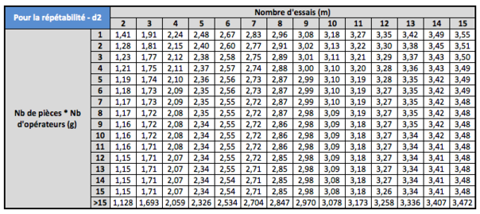
Echantillon | X1 | X2 | X3 | X4 | X5
1 | 100.1 | 100.0 | 100.0 | 100.1 | 100.1
2 | 99.7 | 100.1 | 100.0 | 100.0 | 100.2
3 | 100.1 | 100.0 | 99.9 | 100.0 | 99.9
4 | 100.0 | 100.1 | 100.1 | 100.0 | 100.0
5 | 100.1 | 100.0 | 100.2 | 100.1 | 100.2
6 | 100.2 | 100.2 | 100.4 | 100.3 | 100.3
7 | 100.3 | 100.2 | 100.2 | 100.3 | 100.2
8 | 99.9 | 100.1 | 99.8 | 99.7 | 99.8
9 | 99.7 | 99.7 | 99.7 | 99.9 | 99.9
10 | 99.8 | 99.8 | 99.9 | 99.8 | 99.7
11 | 99.6 | 99.9 | 99.7 | 100.0 | 99.9
12 | 100.0 | 100.1 | 100.0 | 99.8 | 99.9
13 | 99.9 | 100.1 | 100.1 | 100.0 | 99.8
14 | 100.2 | 99.9 | 100.1 | 100.1 | 99.8
15 | 99.9 | 100.0 | 100.0 | 100.1 | 99.9
16 | 100.0 | 100.1 | 100.2 | 100.0 | 99.9
17 | 100.1 | 99.8 | 100.3 | 100.0 | 100.0
18 | 100.2 | 100.4 | 100.3 | 100.3 | 100.2
19 | 100.2 | 100.2 | 100.3 | 100.1 | 100.3
20 | 100.4 | 100.3 | 100.0 | 100.1 | 100.2

Cible | 100 plus ou moins 0,7

